foler structure
Cấu trúc thư mục |  | ktcbv

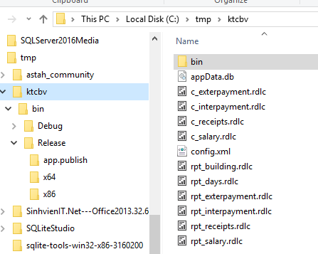
File dữ liệu “appData.db”
Lưu trữ dữ liệu của phần mềm.
Định dạng sqlite3.
ktcbv
∟bin
∟Realease
∟test_binding.exe
∟appData.db | file dữ liệu
∟config.xml | file cấu hình

File cấu hình “config.xml”
Lưu trữ cấu hình của phần mềm.

 |  | ktcbv\bin\Release
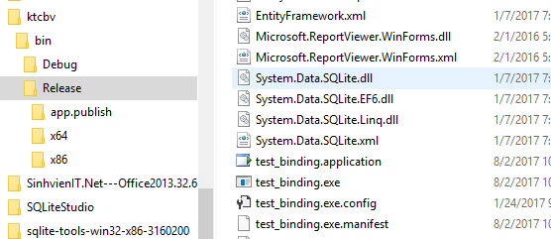

File thực thi “test_binding.exe”
nhấp đúp chuột "double click" để khởi động phần mềm.

input
Nhập dữ liệu

1 | nhập phiếu chi
 | vd: nhập phiếu chi với nội dung như sau
 |  |  | ngày | 2013-06-03
 |  |  | mã phiếu | rcpt_num_000400
 |  |  | họ tên | Nguyễn Thị Minh
 |  |  | nội dung | Đổ hòm công đức
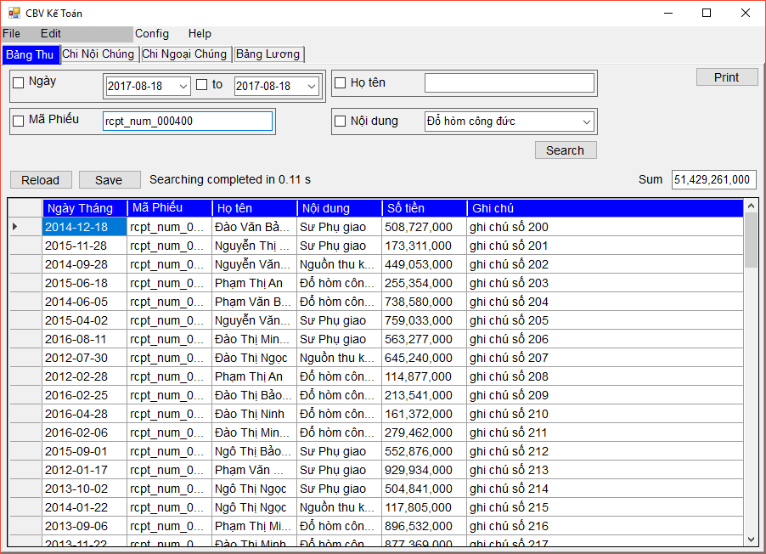
1.1
1.2
1.3
 |  |  | số tiền | 1,234,000
 |  |  | ghi chú | ghi chú số 400
 | các bước
 | 1 | làm sạch bảng dữ liệu (có thể bỏ qua)
 | 1.1 | điền mã phiếu vào cô
 | 1.2 | chọn tìm kiếm theo mã phiếu
 | 1.3 | nhấn nút "Search"
 | 1.4 | bảng dữ liệu đã được làm sạch

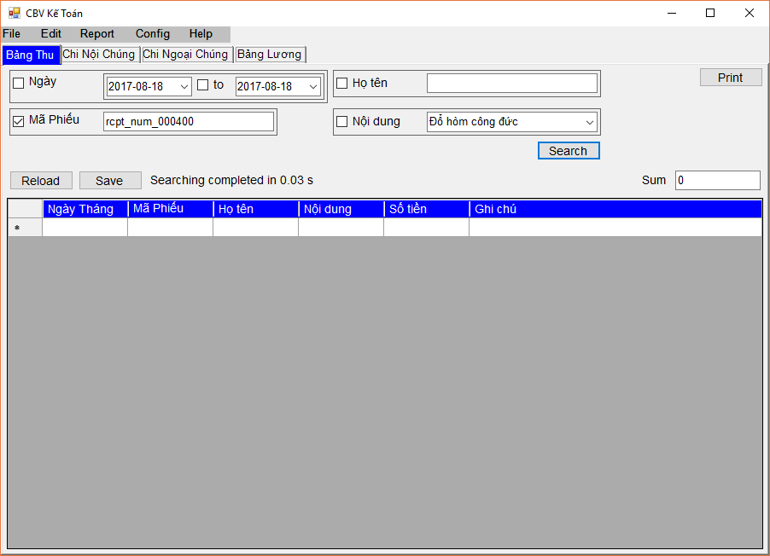
1.4

2.1.1
 | 2 | nhập dữ liệu
 | 2.1 | nhập ngày
 | 2.1.1 | nhấp đúp chuột "double click" để chọn ngày tháng
 | 2.1.2 | chọn ngày |  | 2013-06-03
 | 2.4 | nhập nội dung
 | 2.4.1 | nhấp đúp chuột "double click" để chọn nội dung
 | 2.4.2 | chọn nội dung |  | Đổ hòm công đức
 | 2.2 | nhập mã phiếu |  | rcpt_num_000400
 | 2.3 | nhập họ tên |  | Nguyễn Thị Minh
 | 2.5 | nhập số tiền |  | 1,234,000
 | 2.6 | nhập ghi chú |  | ghi chú số 400

2.1.2

2.4.1

2.4.2

2.5
2.6
2.2
2.3
3
 | 3 | lưu dữ liệu
 |  | nhấn nút "Save"

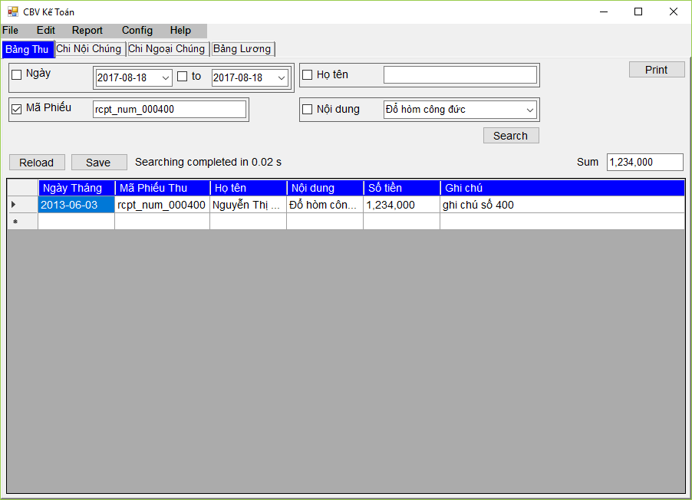
4.1
4.2
4.3
4.4

 | 4 | kiểm tra lại

search
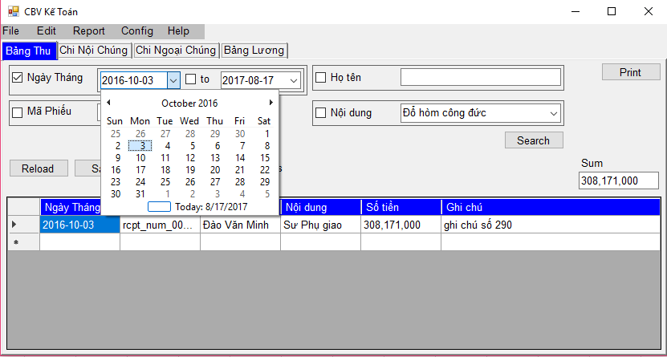
1
2
3
4
Tìm kiếm "Search"
 |  |  |  | vd: tìm kiếm trên "Bảng Thu" vào ngày "2016-10-03"
1 | Tìm kiếm theo ngày
 | vd: tìm kiếm trên "Bảng Thu" vào ngày "2016-10-03"

 | Các bước
 | 1, 2, 3 | chọn ngày
 | 4 | nhấn nút "Search" để tìm kiếm

1
2
3
 | vd: tìm kiếm theo khoảng thời gian |  |  | vd: tìm kiếm theo khoảng thời gian
 | từ ngày |  | 2016-10-03
 | đến ngày |  | 2016-10-30

 | các bước
 | 1 | chọn ngày bắt đầu
 | 2 | chọn ngày kết thúc
 | 3 | nhấn nút "Search" để tìm kiếm

s.2
Tìm kiếm "Search"

2 | Tìm kiếm theo "Mã Phiếu"
 | vd: tìm thông tin theo mã phiếu "rcpt_num_000090" |  |  | vd: tìm thông tin theo mã phiếu "rcpt_num_000090"
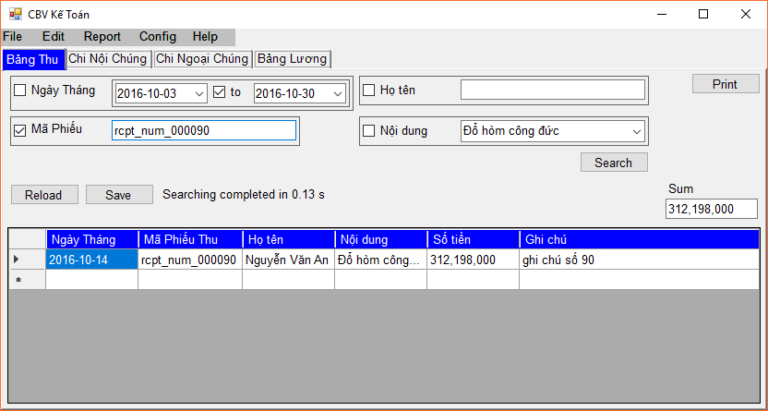
2
1
3

 | Các bước
 | 1 | nhập mã phiếu "rcpt_num_000090"
 | 2 | chọn tìm theo mã phiếu
 | 3 | nhấn nút "Search" để tìm kiếm

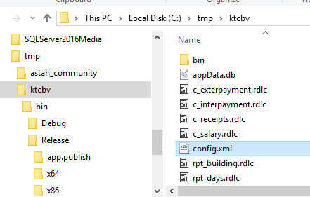
 | Chú ý: |  | Có thể thiết lập tìm kiếm mã phiếu gần đúng
 | các bước:
 | 0 | tắt ứng dụng

 | 1 | mở file cấu hình "config.xml"

1

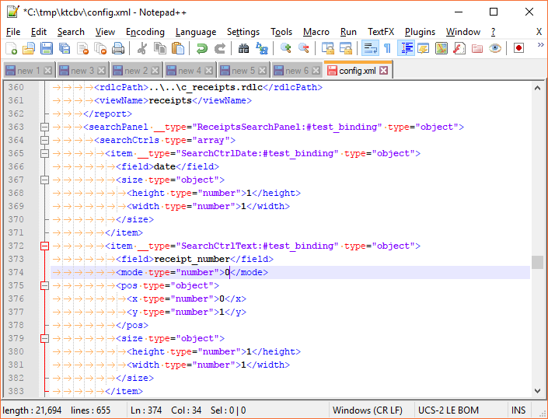
 | 2 | thay đổi thiết lập tìm kiếm
 | 2.1 | tìm searchPanel "ReceiptsSearchPanel"
 | 2.2 | tìm field "receipt_number"
 | 2.3 | thay đổi "mode" thành "0"

2.1

2.2

2.3

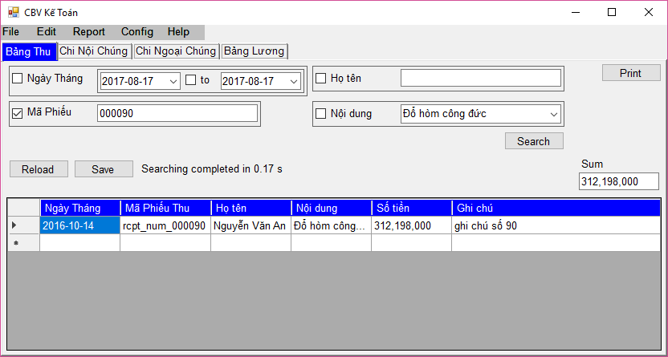
4.2
4.1
4.3
 | 3 | khởi động lại ứng dụng

 | 4 | thực hiện tìm kiếm
 | 4.1 | nhập mã phiếu "000090"
 | 4.2 | chọn tìm theo mã phiếu
 | 4.3 | nhấn nút "Search" để tìm kiếm

config
Cấu hình
1
1 | Thay đổi font chữ
 | Vd: thay đổi font chữ Arial 12
 | Các bước
 | 1 | từ menu chọn "Config" ->"Font"
 | 2 | chọn Font "Arial"
 | 3 | chọn size "12"
 | 4 | nhấn nút "OK" để thiết lập font
 |  | nhấn nút "Cancel" để hủy bỏ thiết lập
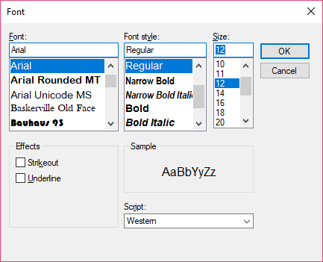
2
3
4
 | 5 | đóng thông báo cần khởi động lại phần mềm.
 | 6 | khởi động lại phần mềm

5

edit
Sửa đổi

1 | thay đổi nội dung chi

 | các bước
 | 1 | vào Menu ->"Edit"->"Nguồn Thu"
1

4
3

 | 2 | chỉnh sửa trên bảng dữ liệu "Nội dung chi"
 | 3 | nhấn nút "Save" để lưu chỉnh sửa
 | 4 | hoặc nhấn nút "X" để hủy bỏ
2

